상품제안서
이고스 대용량 보온보냉가방(소/중/대) | 상품코드: F26768

 |  |  |  |  |  |  | 02-412-0044 | www.easy1.co.kr
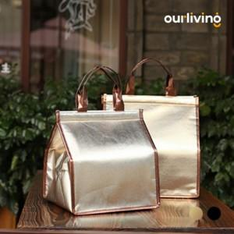

【상세/제작정보】 | 사이즈별 가격문의 (소^2,900 중^3,300 대^3,800) 기본수량 미만 인쇄시 비용 추가. 스티커 제작및 부착 비용 별도 문의.

【인쇄/포장옵션】 | 실크 / OPP(비닐)

【공급단가】 | 수량 | 100~ | 300~ | 500~ | 1,000~ | 3,000~
*VAT별도 | 단가 | 3,620원 | 3,560원 | 3,480원 | 3,390원 | 3,330원

【상품 URL】 | http://www.easy1.co.kr/src/goods_detail.php?gdno=26768

